对账
订单号 | 入住日期 | 离店日期 | 应收 |  |  |  | ，
17915492213 | 2022-07-22 | 2022-07-24 | 3120 | 3120.00 | 2546212 | 0 | ，2546212 | 直采
17999906331 | 2022-07-22 | 2022-07-24 | 2834 | 2834.00 | 2564516 | 0 | ，2564516 | 直采
18041534849 | 2022-07-21 | 2022-07-24 | 3252 | 3252.00 | 2574477 | 0 | ，2574477 | 直采
18072309548 | 2022-07-21 | 2022-07-24 | 1041 | 1041.00 | 2580936 | 0 | ，2580936 | 直采
18085286933 | 2022-07-23 | 2022-07-24 | 1800 | 1800.00 | 2584145 | 0 | ，2584145 | 直采
18104143640 | 2022-07-22 | 2022-07-24 | 1178 | 1178.00 | 2588084 | 0 | ，2588084 | 直采
18104195822 | 2022-07-19 | 2022-07-24 | 2600 | 2600.00 | 2588103 | 0 | ，2588103 | 直采
18104335632 | 2022-07-19 | 2022-07-24 | 2200 | 2200.00 | 2588140 | 0 | ，2588140 | 直采
18107802373 | 2022-07-22 | 2022-07-24 | 2774 | 2774.00 | 2588597 | 0 | ，2588597 | 直采
18108691542 | 2022-07-22 | 2022-07-24 | 1550 | 1550.00 | 2588870 | 0 | ，2588870 | 直采
18128206271 | 2022-07-18 | 2022-07-24 | 4198 | 4198.00 | 2592447 | 0 | ，2592447 | 直采
18158371797 | 2022-07-22 | 2022-07-24 | 2588 | 2588.00 | 2596855 | 0 | ，2596855 | 直采
18193649208 | 2022-07-20 | 2022-07-24 | 1600 | 1600.00 | 2601447 | 0 | ，2601447 | 直采
18193661770 | 2022-07-20 | 2022-07-24 | 1600 | 1600.00 | 2601451 | 0 | ，2601451 | 直采
18203712061 | 2022-07-23 | 2022-07-24 | 1155 | 1155.00 | 2602674 | 0 | ，2602674 | 直采
18208342326 | 2022-07-23 | 2022-07-24 | 355 | 355.00 | 2603079 | 0 | ，2603079 | 直采
18221591998 | 2022-07-22 | 2022-07-24 | 10220 | 10220 | 2604673 | 0 | ，2604673 | #N/A
18265656255 | 2022-07-21 | 2022-07-24 | 645 | 645.00 | 2609338 | 0 | ，2609338 | 直采
18294270180 | 2022-07-22 | 2022-07-24 | 978 | 978.00 | 2611649 | 0 | ，2611649 | 直采
18298742598 | 2022-07-21 | 2022-07-24 | 2382 | 2382.00 | 2611795 | 0 | ，2611795 | 直采
18299500722 | 2022-07-23 | 2022-07-24 | 1787 | 1787.00 | 2611858 | 0 | ，2611858 | 直采
18313321486 | 2022-07-23 | 2022-07-24 | 369 | 369.00 | 2613290 | 0 | ，2613290 | 直采
18320644691 | 2022-07-22 | 2022-07-24 | 694 | 694.00 | 2614010 | 0 | ，2614010 | 直采
18322354596 | 2022-07-23 | 2022-07-24 | 1450 | 1450.00 | 2614242 | 0 | ，2614242 | 直采
18325462391 | 2022-07-23 | 2022-07-24 | 1000 | 1000.00 | 2614270 | 0 | ，2614270 | 直采
18329517844 | 2022-07-23 | 2022-07-24 | 307 | 307.00 | 2614939 | 0 | ，2614939 | 直采
18348159965 | 2022-07-23 | 2022-07-24 | 1100 | 1100.00 | 2616290 | 0 | ，2616290 | 直采
18349422368 | 2022-07-22 | 2022-07-24 | 642 | 642.00 | 2616523 | 0 | ，2616523 | 直采
18358876833 | 2022-07-22 | 2022-07-24 | 1260 | 1260.00 | 2617549 | 0 | ，2617549 | 直采
18359058336 | 2022-07-22 | 2022-07-24 | 578 | 578.00 | 2617574 | 0 | ，2617574 | 直采
18359211301 | 2022-07-22 | 2022-07-24 | 658 | 658.00 | 2617610 | 0 | ，2617610 | 直采
18378860039 | 2022-07-23 | 2022-07-24 | 307 | 307.00 | 2619602 | 0 | ，2619602 | 直采
18388607275 | 2022-07-23 | 2022-07-24 | 2850 | 2850.00 | 2620650 | 0 | ，2620650 | 直采
18398166723 | 2022-07-19 | 2022-07-24 | 1455 | 1455.00 | 2621681 | 0 | ，2621681 | 直采
18398800253 | 2022-07-23 | 2022-07-24 | 530 | 530.00 | 2621846 | 0 | ，2621846 | 直采
18413700024 | 2022-07-20 | 2022-07-24 | 1210 | 1210.00 | 2623185 | 0 | ，2623185 | 直采
18413995324 | 2022-07-22 | 2022-07-24 | 730 | 730.00 | 2623232 | 0 | ，2623232 | 直采
18414122513 | 2022-07-22 | 2022-07-24 | 540 | 540.00 | 2623255 | 0 | ，2623255 | 直采
18418490282 | 2022-07-17 | 2022-07-24 | 2079 | 2079.00 | 2623537 | 0 | ，2623537 | 直采
18418735077 | 2022-07-22 | 2022-07-24 | 882 | 882.00 | 2623544 | 0 | ，2623544 | 直采
18419921029 | 2022-07-21 | 2022-07-24 | 1071 | 1071.00 | 2623591 | 0 | ，2623591 | 直采
18422480106 | 2022-07-22 | 2022-07-24 | 912 | 912.00 | 2624023 | 0 | ，2624023 | 直采
18422684056 | 2022-07-23 | 2022-07-24 | 790 | 790.00 | 2624056 | 0 | ，2624056 | 直采
18427226355 | 2022-07-22 | 2022-07-24 | 1400 | 1400.00 | 2624252 | 0 | ，2624252 | 直采
18430283641 | 2022-07-20 | 2022-07-24 | 1164 | 1164.00 | 2624845 | 0 | ，2624845 | 直采
18430564447 | 2022-07-22 | 2022-07-24 | 624 | 624.00 | 2624881 | 0 | ，2624881 | 直采
18430347115 | 2022-07-22 | 2022-07-24 | 2860 | 2860.00 | 2624857 | 0 | ，2624857 | 直采
18437195704 | 2022-07-22 | 2022-07-24 | 542 | 542.00 | 2625366 | 0 | ，2625366 | 直采
18437583858 | 2022-07-22 | 2022-07-24 | 1060 | 1060.00 | 2625432 | 0 | ，2625432 | 直采
18438840411 | 2022-07-22 | 2022-07-24 | 912 | 912.00 | 2625729 | 0 | ，2625729 | 直采
18439330193 | 2022-07-23 | 2022-07-24 | 297 | 297.00 | 2625807 | 0 | ，2625807 | 直采
18445493832 | 2022-07-22 | 2022-07-24 | 2832 | 2832.00 | 2626162 | 0 | ，2626162 | 直采
18445984454 | 2022-07-21 | 2022-07-24 | 7680 | 7680.00 | 2626239 | 0 | ，2626239 | 直采
18446830331 | 2022-07-23 | 2022-07-24 | 180 | 180.00 | 2626354 | 0 | ，2626354 | 直采
18447397795 | 2022-07-23 | 2022-07-24 | 7025 | 7025.00 | 2626443 | 0 | ，2626443 | 直采
18448482944 | 2022-07-23 | 2022-07-24 | 297 | 297.00 | 2626653 | 0 | ，2626653 | 直采
18451756746 | 2022-07-23 | 2022-07-24 | 391 | 391.00 | 2626825 | 0 | ，2626825 | 直采
18451811186 | 2022-07-22 | 2022-07-24 | 582 | 582.00 | 2626828 | 0 | ，2626828 | 直采
18452558947 | 2022-07-23 | 2022-07-24 | 2525 | 2525.00 | 2626886 | 0 | ，2626886 | 直采
18453381594 | 2022-07-22 | 2022-07-24 | 1800 | 1800.00 | 2626967 | 0 | ，2626967 | 直采
18454831590 | 2022-07-22 | 2022-07-24 | 1012 | 1012.00 | 2627150 | 0 | ，2627150 | 直采
18456185026 | 2022-07-23 | 2022-07-24 | 920 | 920.00 | 2627328 | 0 | ，2627328 | 直采
18456537731 | 2022-07-21 | 2022-07-24 | 1698 | 1698.00 | 2627378 | 0 | ，2627378 | 直采
18456972248 | 2022-07-22 | 2022-07-24 | 882 | 882.00 | 2627422 | 0 | ，2627422 | 直采
18457200858 | 2022-07-23 | 2022-07-24 | 296 | 296.00 | 2627462 | 0 | ，2627462 | 直采
18461199274 | 2022-07-23 | 2022-07-24 | 760 | 760.00 | 2627597 | 0 | ，2627597 | 直采
18462024283 | 2022-07-22 | 2022-07-24 | 1130 | 1130.00 | 2627769 | 0 | ，2627769 | 直采
18462235736 | 2022-07-23 | 2022-07-24 | 180 | 180.00 | 2627803 | 0 | ，2627803 | 直采
18462717273 | 2022-07-21 | 2022-07-24 | 1814 | 1814.00 | 2627861 | 0 | ，2627861 | 直采
18464381826 | 2022-07-22 | 2022-07-24 | 582 | 582.00 | 2628078 | 0 | ，2628078 | 直采
...
 |  |  |  |  |  |  |  | 直采
 |  |  |  |  |  |  |  | 直采
 |  |  |  |  |  |  |  | 直采
 |  |  |  |  |  |  |  | 直采
 |  |  |  |  |  |  |  | 直采
 |  |  |  |  |  |  |  | 直采
 |  |  |  |  |  |  |  | 直采
 |  |  |  |  |  |  |  | 直采
 |  |  |  |  |  |  |  | 直采
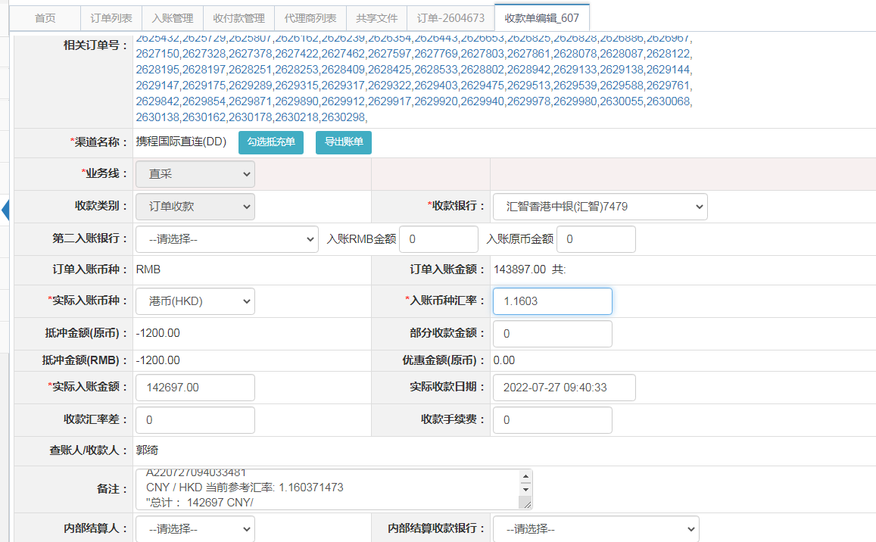
 |  |  |  |  |  |  |  | 直采
 |  |  |  |  |  |  |  | 直采
 |  |  |  |  |  |  |  | 直采
 |  |  |  |  |  |  |  | 直采
 |  |  |  |  |  |  |  | 直采
 |  |  |  |  |  |  |  | 直采
 |  |  |  |  |  |  |  | 直采
 |  |  |  |  |  |  |  | 直采
 |  |  |  |  |  |  |  | 直采
 |  |  |  |  |  |  |  | 直采
 |  |  |  |  |  |  |  | 直采
 |  |  |  |  |  |  |  | 直采
 |  |  |  |  |  |  |  | 直采
 |  |  |  |  |  |  |  | 直采
 |  |  |  |  |  |  |  | 直采
 |  |  |  |  |  |  |  | 直采
 |  |  |  |  |  |  |  | 直采
...

